Pruebas Unitarias
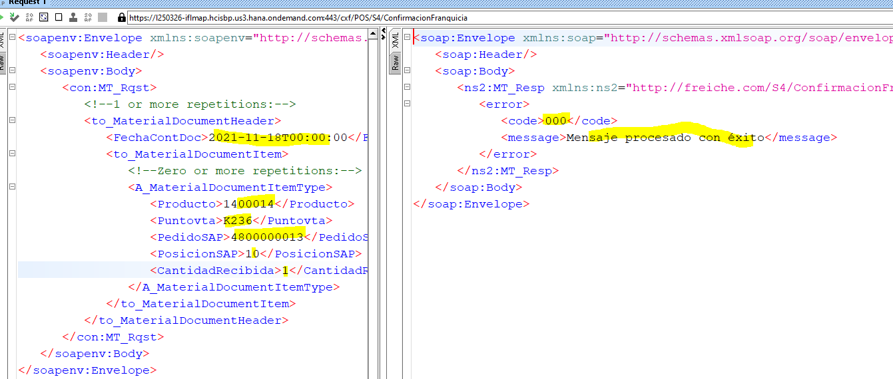
QAS

